66
2.2.2 Bevölkerung am Ort der Hauptwohnung nach Stadtteilen und Familienstand 2019 |  |  |  |  |  |  |  | zurück

Stadt Stadtbezirk (StB)/Ortschaft (OS) Stadtteil | Bevölkerung
 | ins- gesamt | darunter unter 18 Jahre | davon 18 Jahre und älter und
 |  |  | ledig 1) | verheiratet oder eingetra- gene Lebenspartnerschaft |  | ver- witwet 2) | ge- schieden 3)

 |  |  |  | ins- gesamt | darunter ein- getragene LP

Dresden insgesamt | 563,011 | 94,736 | 191,422 | 200,701 | 594 | 33,680 | 42,472
StB Altstadt | 60,276 | 7,307 | 24,248 | 18,437 | 87 | 5,440 | 4,844
01 Innere Altstadt | 1,805 | 116 | 830 | 576 | 5 | 176 | 107
02 Pirnaische Vorstadt | 5,859 | 536 | 2,662 | 1,555 | 7 | 574 | 532
03 Seevorstadt-Ost | 8,260 | 790 | 3,854 | 2,286 | 13 | 720 | 610
04 Wilsdruffer Vorstadt/Seevorstadt-West | 9,603 | 993 | 3,679 | 3,066 | 10 | 957 | 908
05 Friedrichstadt | 10,038 | 1,567 | 5,536 | 1,922 | 8 | 411 | 602
06 Johannstadt-Nord | 12,309 | 2,153 | 4,030 | 4,136 | 15 | 1,079 | 911
07 Johannstadt-Süd | 12,402 | 1,152 | 3,657 | 4,896 | 29 | 1,523 | 1,174
StB Neustadt | 51,308 | 9,593 | 25,213 | 12,094 | 91 | 1,429 | 2,979
11 Äußere Neustadt (Antonstadt) | 18,311 | 3,315 | 10,411 | 3,320 | 36 | 291 | 974
12 Radeberger Vorstadt | 9,095 | 2,050 | 3,148 | 2,929 | . | 294 | 674
13 Innere Neustadt | 7,939 | 1,272 | 3,522 | 2,243 | 25 | 368 | 534
14 Leipziger Vorstadt | 12,828 | 2,344 | 6,970 | 2,643 | 18 | 276 | 595
15 Albertstadt | 3,135 | 612 | 1,162 | 959 | . | 200 | 202
StB Pieschen | 53,816 | 9,991 | 20,312 | 16,742 | 59 | 2,583 | 4,188
21 Pieschen-Süd | 12,274 | 2,516 | 5,849 | 2,835 | 21 | 306 | 768
22 Mickten | 13,126 | 2,274 | 4,792 | 4,304 | 17 | 665 | 1,091
23 Kaditz | 5,573 | 996 | 1,824 | 1,936 | . | 321 | 496
24 Trachau | 10,071 | 1,921 | 2,751 | 3,982 | . | 580 | 837
25 Pieschen-Nord/Trachenberge | 12,772 | 2,284 | 5,096 | 3,685 | 15 | 711 | 996
StB Klotzsche/nördliche Ortschaften | 31,365 | 5,892 | 6,628 | 14,585 | 14 | 2,118 | 2,142
31 Klotzsche* | 14,764 | 2,640 | 3,592 | 6,224 | 10 | 1,112 | 1,196
32 Hellerau/Wilschdorf | 6,266 | 1,171 | 1,265 | 3,071 | . | 365 | 394
35 Weixdorf | 6,000 | 1,167 | 1,018 | 3,137 | . | 362 | 316
36 Langebrück/Schönborn | 4,335 | 914 | 753 | 2,153 | . | 279 | 236
StB Loschwitz/OS Schönfeld-Weißig | 33,652 | 6,410 | 7,078 | 15,527 | 37 | 2,135 | 2,502
41 Loschwitz/Wachwitz | 5,691 | 1,063 | 1,224 | 2,627 | 8 | 319 | 458
42 Bühlau/Weißer Hirsch* | 11,511 | 2,352 | 2,372 | 5,137 | 13 | 797 | 853
43 Hosterwitz/Pillnitz | 3,436 | 569 | 763 | 1,569 | 6 | 257 | 278
45 Weißig | 5,612 | 927 | 1,342 | 2,413 | . | 394 | 536
46 Gönnsdorf/Pappritz | 3,993 | 779 | 710 | 2,084 | . | 198 | 222
47 Schönfeld/Schullwitz | 3,409 | 720 | 667 | 1,697 | 4 | 170 | 155

Noch: 2.2.2 Bevölkerung am Ort der Hauptwohnung nach Stadtteilen und Familienstand 2019 |  |  |  |  |  |  |  | zurück

Stadt Stadtbezirk (StB)/Ortschaft (OS) Stadtteil | Bevölkerung
 | ins- gesamt | darunter unter 18 Jahre | davon 18 Jahre und älter und
 |  |  | ledig 1) | verheiratet oder eingetra- gene Lebenspartnerschaft |  | ver- witwet 2) | ge- schieden 3)

 |  |  |  | ins- gesamt | darunter ein- getragene LP

StB Blasewitz | 89,415 | 15,544 | 26,762 | 34,082 | 99 | 5,816 | 7,211
51 Blasewitz | 10,348 | 1,984 | 2,829 | 4,185 | 16 | 616 | 734
52 Striesen-Ost | 15,447 | 3,481 | 4,814 | 5,501 | 27 | 588 | 1,063
53 Striesen-Süd | 12,323 | 1,970 | 4,020 | 4,476 | 11 | 870 | 987
54 Striesen-West | 13,260 | 2,157 | 4,173 | 4,944 | 20 | 957 | 1,029
55 Tolkewitz/Seidnitz-Nord | 11,443 | 1,977 | 3,251 | 4,421 | 13 | 778 | 1,016
56 Seidnitz/Dobritz | 13,361 | 1,890 | 4,190 | 5,123 | 6 | 889 | 1,269
57 Gruna | 13,233 | 2,085 | 3,485 | 5,432 | 6 | 1,118 | 1,113
StB Leuben | 39,295 | 6,341 | 10,257 | 16,307 | 27 | 2,882 | 3,508
61 Leuben | 12,202 | 1,914 | 3,701 | 4,258 | . | 1,045 | 1,284
62 Laubegast | 12,348 | 1,946 | 3,116 | 5,399 | 13 | 776 | 1,111
63 Kleinzschachwitz | 8,515 | 1,485 | 1,683 | 4,202 | 7 | 557 | 588
64 Großzschachwitz | 6,230 | 996 | 1,757 | 2,448 | . | 504 | 525
StB Prohlis | 58,200 | 9,717 | 17,137 | 22,759 | 61 | 3,706 | 4,881
71 Prohlis-Nord | 6,231 | 1,019 | 1,891 | 2,230 | 6 | 435 | 656
72 Prohlis-Süd | 8,470 | 1,326 | 2,648 | 2,659 | 5 | 799 | 1,038
73 Niedersedlitz | 6,065 | 1,064 | 1,485 | 2,804 | . | 324 | 388
74 Lockwitz | 7,035 | 1,404 | 1,414 | 3,497 | 6 | 313 | 407
75 Leubnitz-Neuostra | 14,078 | 2,195 | 3,679 | 6,214 | 26 | 903 | 1,087
76 Strehlen | 10,980 | 1,826 | 4,407 | 3,392 | 13 | 543 | 812
77 Reick | 5,341 | 883 | 1,613 | 1,963 | . | 389 | 493
StB Plauen | 58,323 | 8,955 | 22,633 | 20,049 | 41 | 3,163 | 3,523
81 Südvorstadt-West | 14,242 | 2,257 | 6,518 | 4,017 | 10 | 757 | 693
82 Südvorstadt-Ost | 9,096 | 1,130 | 5,450 | 1,865 | . | 282 | 369
83 Räcknitz/Zschertnitz | 9,726 | 1,259 | 3,138 | 3,876 | 12 | 695 | 758
84 Kleinpestitz/Mockritz | 7,616 | 1,078 | 1,778 | 3,651 | 12 | 500 | 609
85 Coschütz/Gittersee | 5,725 | 952 | 1,688 | 2,365 | - | 334 | 386
86 Plauen | 11,918 | 2,279 | 4,061 | 4,275 | . | 595 | 708
StB Cotta/westliche Ortschaften | 87,361 | 14,986 | 31,154 | 30,119 | 78 | 4,408 | 6,694
90 Cossebaude/Mobschatz/Oberwartha | 7,810 | 1,473 | 1,753 | 3,575 | . | 473 | 536
91 Cotta | 11,347 | 1,959 | 4,345 | 3,573 | 16 | 482 | 988
92 Löbtau-Nord | 9,499 | 1,421 | 4,963 | 2,323 | 7 | 316 | 476
93 Löbtau-Süd | 11,791 | 1,955 | 5,817 | 2,945 | 14 | 413 | 661
94 Naußlitz | 9,647 | 1,698 | 2,711 | 4,104 | 8 | 464 | 670
95 Gorbitz-Süd | 8,654 | 1,543 | 3,287 | 2,338 | . | 538 | 948
96 Gorbitz-Ost | 6,284 | 1,034 | 2,027 | 1,976 | 9 | 546 | 701
97 Gorbitz-Nord/Neu-Omsewitz | 6,591 | 1,062 | 2,511 | 2,031 | . | 318 | 669
98 Briesnitz | 11,358 | 2,067 | 2,959 | 4,871 | 12 | 649 | 812
99 Altfranken/Gompitz | 4,380 | 774 | 781 | 2,383 | - | 209 | 233

 |  |  |  |  |  |  |  | zurück
Anmerkungen: 1) einschließlich unbekannt
Anmerkungen: 2) einschließlich Lebenspartner verstorben (17)
Anmerkungen: 3) einschließlich Lebenspartnerschaft aufgehoben (125)
...
Bevölkerungsentwicklung nach Familienstand in %
 | 1992 | 1994 | 1996 | 1998 | 2000 | 2001 | 2002 | 2003 | 2004
unter 18 Jahre | 21.120750517 | 19.73544715 | 17.956509728 | 16.533028899 | 15.592463216 | 15.117324035 | 14.722010967 | 14.333836488 | 14.068371407
ledig und über 18 Jahre | 16.292349477 | 18.226357129 | 20.645381954 | 22.625970944 | 24.592780777 | 25.629016263 | 26.532779132 | 27.499670263 | 28.276849861
verheiratet | 47.885744661 | 47.380922536 | 46.424922495 | 45.530409867 | 44.835820896 | 44.242695926 | 43.736477647 | 43.162714355 | 42.662908273
geschieden | 6.936219341 | 7.0126051402 | 7.3395863206 | 7.6592124997 | 7.6489890971 | 7.7592240564 | 7.8175264443 | 7.9153695256 | 8.0033808892
verwitwet | 7.7649360034 | 7.6446680448 | 7.6335995019 | 7.6513777897 | 7.3299460146 | 7.2515282679 | 7.1912058094 | 7.0884093683 | 6.9884895711

97
...
2010 | 72,564 | 72,006 | 38,181 | 17,794 | . | 16,031
2013 | 81,859 | 81,221 | 43,060 | 20,641 | . | 17,520
2014 | 84,518 | 83,736 | 44,352 | 21,648 | 19,512 | 17,736
2015 | 87,712 | 86,204 | 45,736 | 22,667 | 20,437 | 17,801
2016 | 90,491 | 89,176 | 46,991 | 24,153 | 21,706 | 18,032
2017 | 92,815 | 91,523 | 48,561 | 24,233 | 20,185 | 18,729
2018 | 94,336 | 93,146 | 49,678 | 25,503 | 22,808 | 17,965
2019 | 95,593 | 94,378 | 50,674 | 25,386 | 22,781 | 18,318

Anmerkung: 1) unter 18-Jährige am Ort der Haupt- oder Nebenwohnung
Kinder in verschiedenen Haushaltstypen
 | 1 | 1 | 1
Quellen: Melderegister der LH Dresden
Quellen: Kommunale Statistikstelle

Impressum
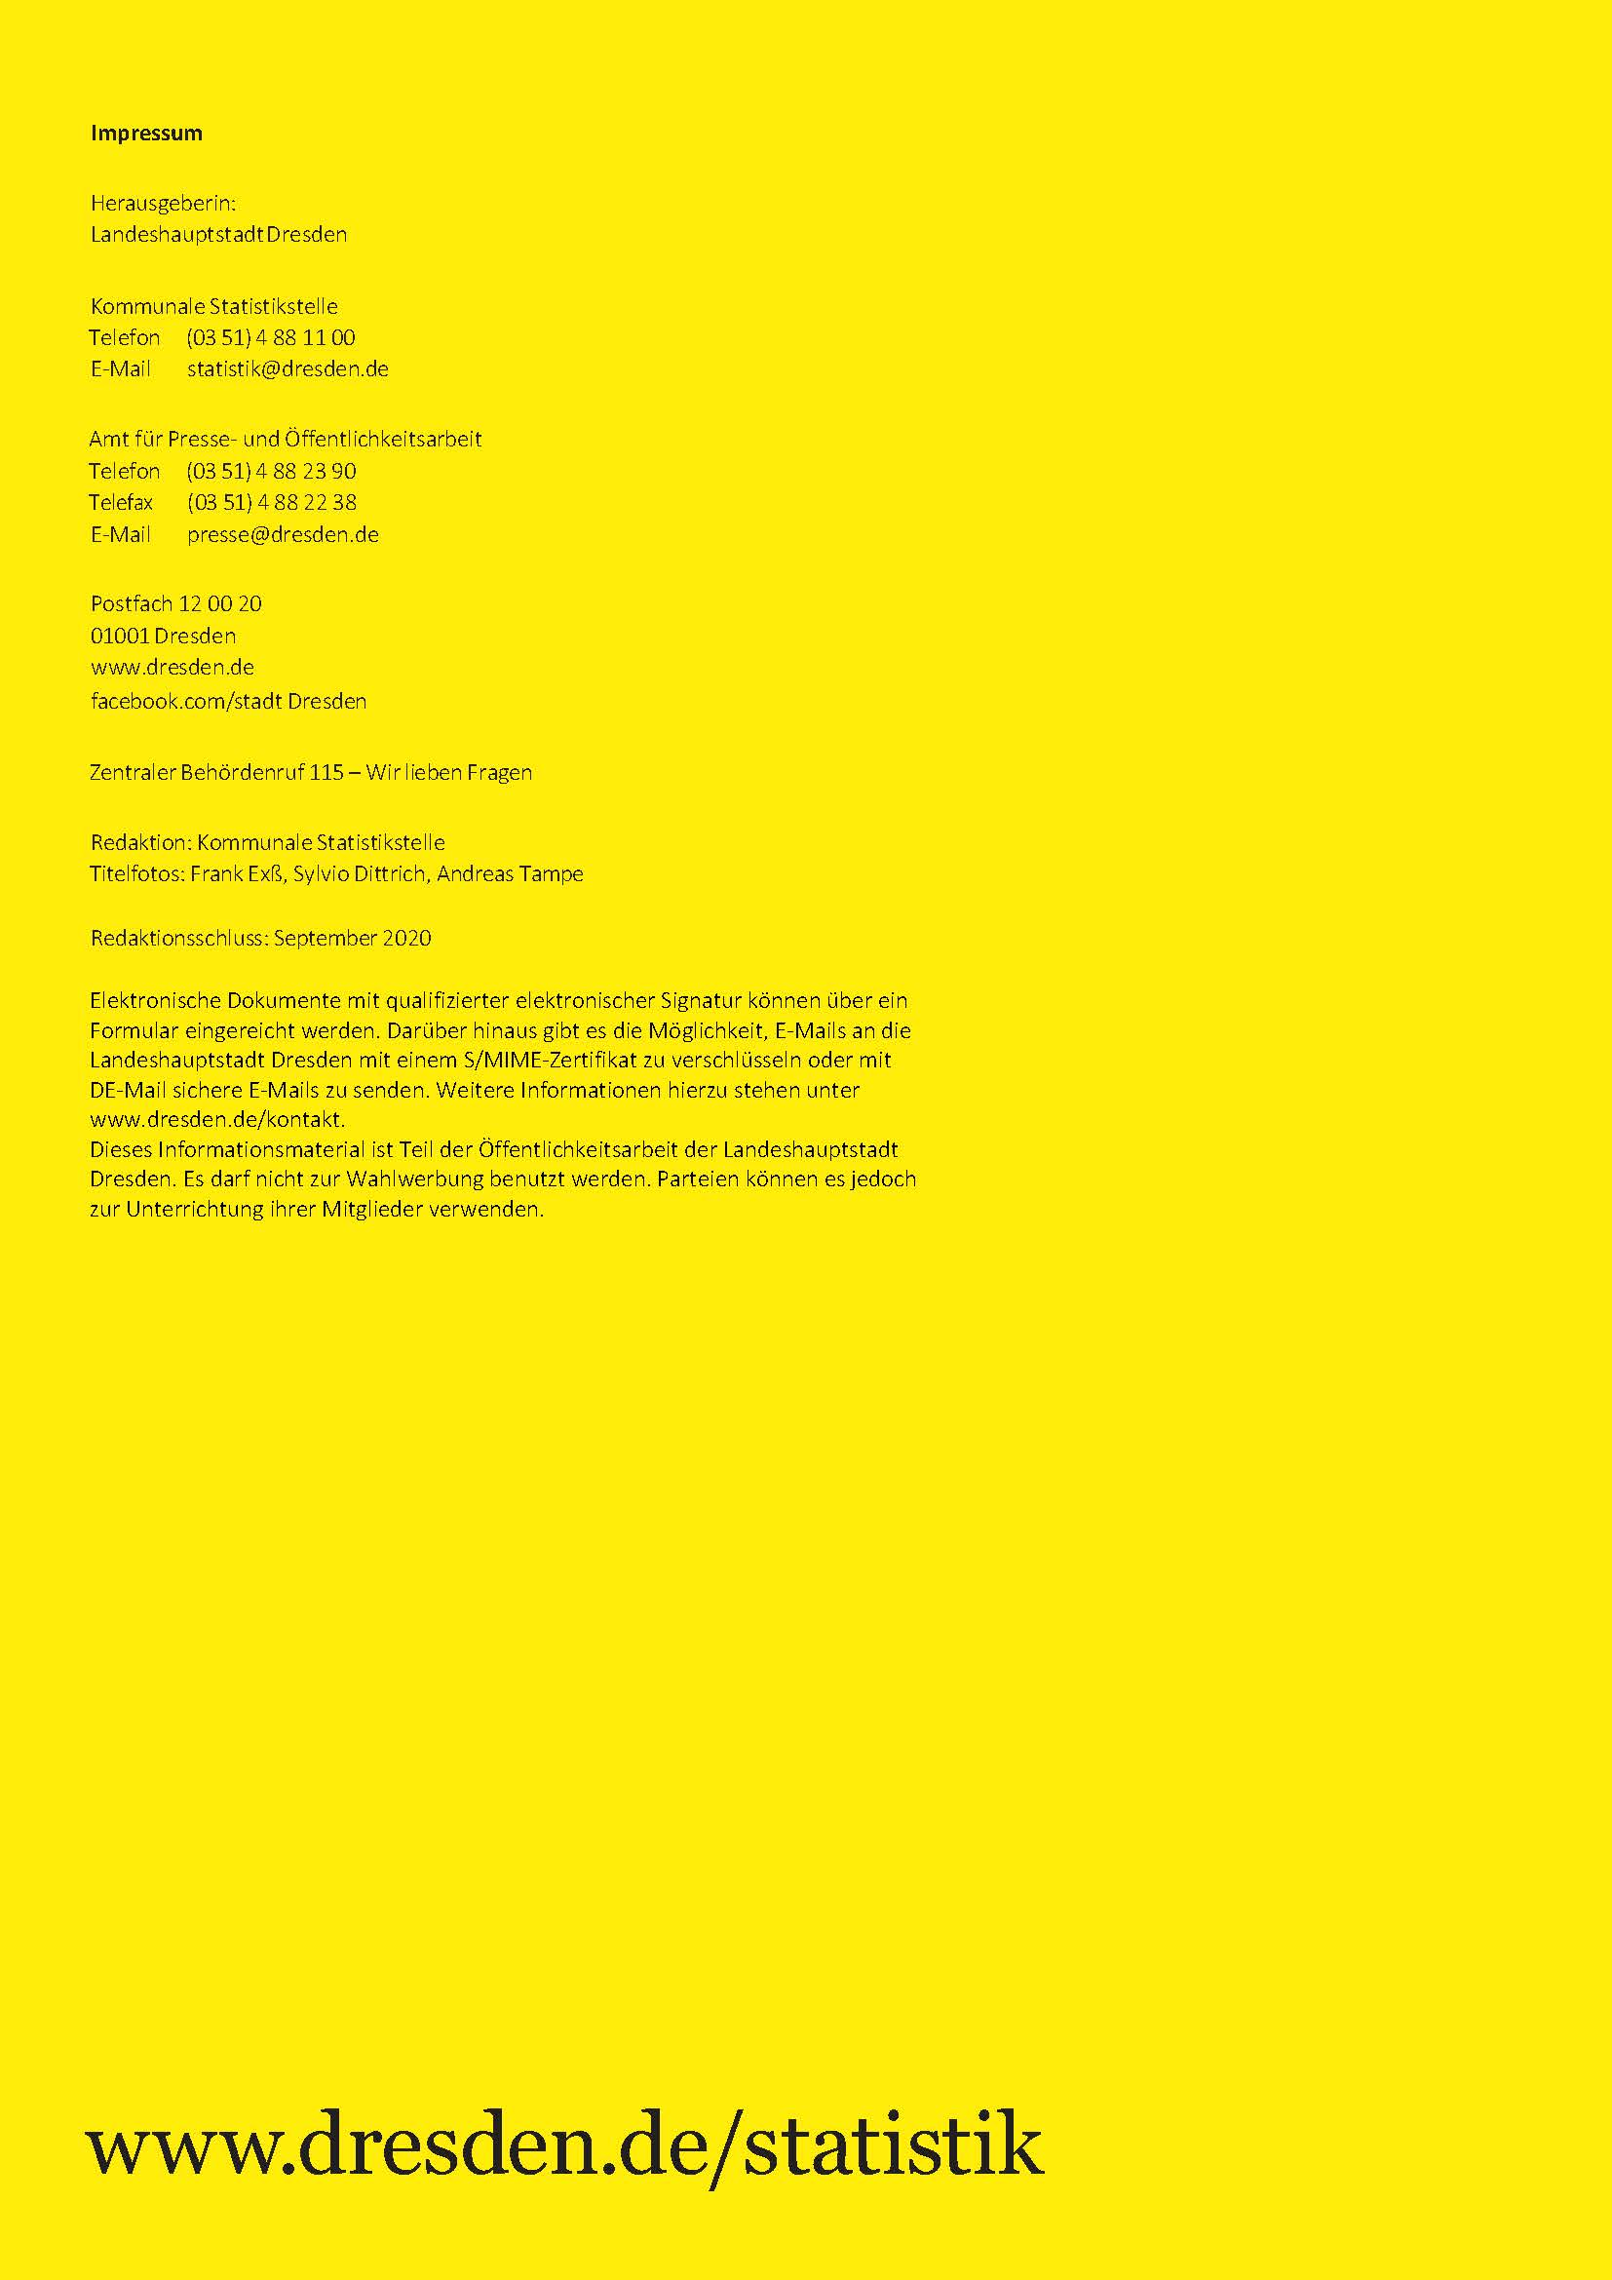
zurück

